상품제안서
아이노트 X-Folding Touch Plus 접이식 블루투스 키보드 | 상품코드: F32709

 |  |  |  |  |  |  | 02-412-0044 | www.easy1.co.kr
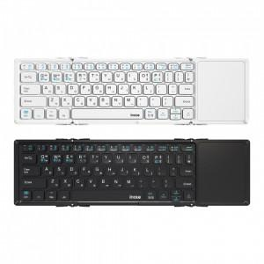

【상세/제작정보】 | <p><span style="font-size: 12pt;"><b>* 배송비- 한박스 20개 / 3000원별도</b></span></p>

【인쇄/포장옵션】 | 레이저, 풀칼라 / 포장지포장

【공급단가】 | 수량 | 100~ | 300~ | 500~ | 1,000~ | 3,000~
*VAT별도 | 단가 | 34,200원 | 33,000원 | 32,500원 | 32,000원 | 31,500원

【상품 URL】 | https://easy1.co.kr:443/src/goods_detail.php?gdno=32709

